Achtergrondinfo
Toelichting cat. 2 werkgevers

Via deze tool krijg je een globale schatting van de patronale kosten bij het inschakelen van een artistieke medewerker. Het gaat om een vereenvoudigde berekening. In geval van vragen contacteer je best een sociaal secretariaat of kan je beroep doen op de diensten van Sociare of Cultuurloket.

 | 2026
a/ basis-RSZ | 38.41%
Uitleg arbeiders gelijkgestelde
Kunstenaars zijn steeds onderworpen aan de bepalingen rond jaarlijkse vakantie die gelden voor arbeiders, zelfs bij werk via een bediendestatuut. Daarom passen we de RSZ-arbeidersbijdrage van 5,57% toe in onze berekening. Daarnaast betalen werkgevers een jaarlijkse RSZ-bijdrage van 10,27 % die berekend wordt op de lonen van het afgelopen jaar tegen 108%.

b/ RSZ- bijdragen
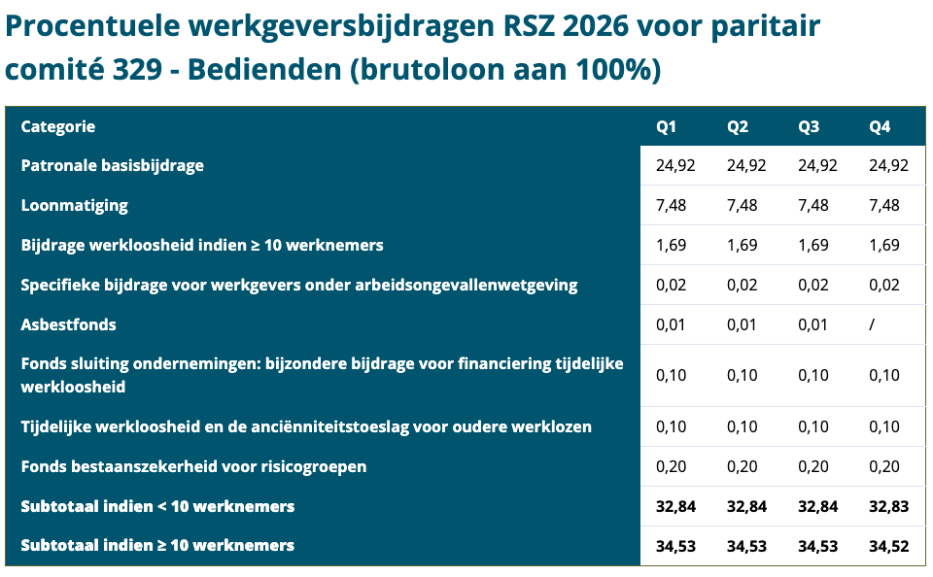
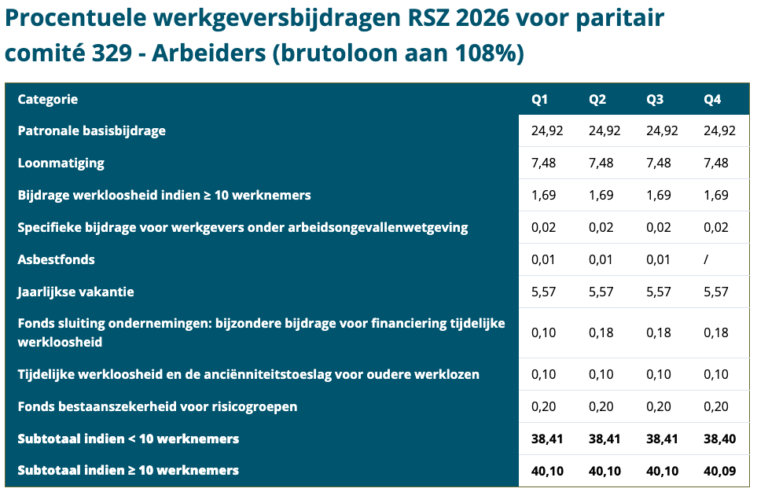

Bron:https://www.sociare.be/kennisbank/overzicht-rsz-werkgeversbijdragen

c/ Extra RSZ indien minstens 10 werknemers (aantal gemiddeld in referteperiode): manueel in te vullen
 | 1.69%

d/ Vakantiegeld
Het vakantiegeld van kunstenaars wordt uitbetaald door tussenkomst van de Rijksdienst Jaarlijkse Vakantie (RJV). Daarbij wordt rekening gehouden met alle lonen die een kunstenaar ontvangen heeft in het jaar dat het jaar van de uitbetaling voorafgaat. Het vakantiegeld bedraagt 15,38 % van de effectief verdiende lonen (tegen 108 %) van het jaar waarin gewerkt. Op het vakantiegeld worden bedrijfsvoorheffing en bijdragen ingehouden.

Bron: https://www.rjv.be/nl/vakantiegeld

e/ Berekening brutoloon, de berekeningen gaat als volgt:

(Maandloon X 3) : 13 weken = weekloon ((Maandloon X3) : 13 weken) : 5 dagen = dagloon ((Maandloon x3) : 13 weken) : wekelijkse arbeidsduur van de voltijdse werknemer (38 uur) = uurloon

RSZ-KORTINGEN

In deze tool zijn we uitgegaan van een voltijdse werknemer met volledige arbeidsprestatie. Contacteer een sociaal secretariaat bij de berekening van deeltijdse prestaties.

a/ Structurele vermindering
De structurele vermindering is een vermindering van de basiswerkgeversbijdragen. Het bedrag varieert door de categorie waaronder een kunstenaar valt. Voor werkgevers die vallen onder PC 329.01 geldt categorie 2 (= werkgevers van de non-profitsector die in aanmerking komen voor het voordeel van de Sociale Maribel).

Formule van de vermindering: 79 + 0,23 x (9.975,60 - S) + 0,15 x (9.975,60 - S) + 0,06 x (W - 16.803,98)
formule R2 = F + α x (S0 – S) + γ x (S2 – S) + δ x (W – S1)
F: forfaitair basisbedrag (79) α: 0,23 γ: 0,15 δ: 0,06 W: loonsom op kwartaalbasis S: kwartaalreferteloon S0: lagelonencomponent S1: hogelonencomponent S2: zeerlagelonencomponent
Bron: https://www.vlaio.be/nl/subsidies-financiering/subsidiedatabank/structurele-vermindering
Bron: https://www.socialsecurity.be/employer/instructions/dmfa/nl/latest/instructions/deductions/structuralreduction_targetgroupreductions/structuralreduction.html

b/ Doelgroepvermindering kunstenaars (enkel voor werkgevers gevestigd in Brussel)

Zowel de kunstenaars die verbonden zijn door een arbeidsovereenkomst als de kunstenaars die, zonder door een arbeidsovereenkomst te zijn verbonden, tegen betaling van een loon artistieke prestaties leveren en/of in opdracht artistieke werken produceren (bijvoorbeeld via artikel 1bis RSZ), komen voor de vermindering in aanmerking. Het refertekwartaalloon van de kunstenaar bedraagt minstens 3 maal het GGMMI geldig voor de 1ste maand van het kwartaal. Sinds 1 april 2026 bedraagt deze ondergrens € 6.569,43.

Het forfaitaire bedrag van de vermindering is 726,50 €/kwartaal. De doelgroepvermindering mag niet meer bedragen dan 517 €/kwartaal.

De doelgroepvermindering kunstenaars mag gecombineerd worden met de structurele vermindering en de Sociale Maribel.

Bron: https://www.socialsecurity.be/employer/instructions/dmfa/nl/latest/instructions/deductions/structuralreduction_targetgroupreductions/artists.html
Bron: https://www.cultuurloket.be/kennisbank/iemand-tewerkstellen-met-een-arbeidsovereenkomst/sociale-zekerheidsbijdragen-voor-werknemers

c/ Sociale Maribel

Kan enkel worden toegepast bij werknemers die minstens halftijds zijn tewerkgesteld en onder alle regelingen van de sociale zekerheid vallen. Per werknemer die het recht opent op de Sociale Maribel, moet het totaalbedrag van werkgeversbijdragen dat voor de andere verminderingen beschikbaar is, vooraf verminderd worden met het integrale forfaitaire bedrag van de Sociale Maribel. De Sociale Maribel is niet verwerkt in de tool.

De vermindering bedraagt 504,1 euro per werknemer en per kwartaal.

De Sociale Maribel kan gecombineerd worden met de structurele vermindering en één doelgroepvermindering.

d/ Eerste aanwervingen

Via een federale doelgroepvermindering 'eerste aanwervingen' kunnen nieuwe werkgevers voor hun eerste werknemer een bijna volledige vrijstelling van de basis RSZ-werkgeversbijdragen genieten, zonder beperking in tijd, beperkt tot maximaal €2.000 per kwartaal. Voor de volgende vier werknemers kent de doelgroepvermindering een vermindering toe tot maximaal €1.000 per kwartaal beperkt tot maximaal 3 jaar, te kiezen binnen een periode van 5 jaar. Deze maatregel voorziet ook een tussenkomst in de kosten van het sociaal secretariaat (36,45 €/kw). Opgelet: de regering wijzigde recent de regels. Voor tewerkstellingen die reeds voor 1 juli 2026 recht gaven op de doelgroepvermindering , blijven de oude regels gelden. Deze doelgroepvermindering is niet verwerkt in de tool. Laat je goed informeren bij je sociaal secretariaat.

Bron: https://www.cultuurloket.be/kennisbank/iemand-tewerkstellen-met-een-arbeidsovereenkomst/sociale-zekerheidsbijdragen-voor-werknemers

e/ Btw
Het toepassen van het juiste btw-tarief kan in een begroting een groot verschil maken. Vooraf maken partijen duidelijke afspraken of een overeengekomen vergoeding inclusief of exclusief btw is. Afhankelijk van de activiteit en het statuut, kan een vrijstelling of een tarief van 6 % of 21% btw aangerekend worden. Controleer dit met een fiscaal expert of boekhouder. Hieronder geven we basisinfo rond btw-tarieven in de culturele sector.

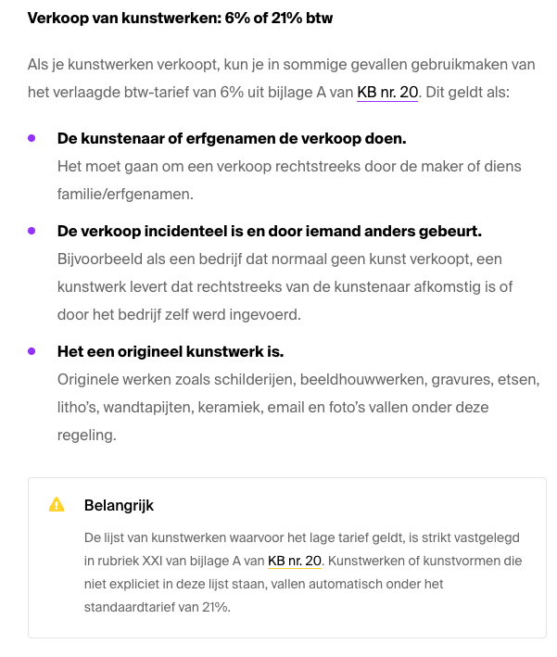
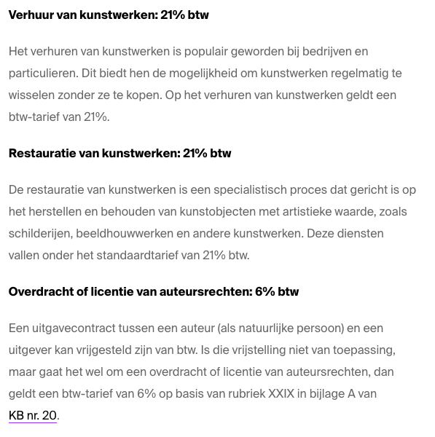

Bron: https://www.cultuurloket.be/kennisbank/btw/btw-tarieven-voor-kunstenaars

g/ Laatste bewerking: juni 2026

Disclaimer: deze tool geeft slechts een indicatie van te verwachten loonkosten. De werkgroep achter JuistisJuist heeft haar best gedaan om de tool zo zorgvuldig mogelijk op te maken, maar zij kan niet instaan voor de volledigheid of juistheid van gegevens. De werkelijke loonkosten kunnen afwijken, bijvoorbeeld door een indexering of wetswijziging. Om de tool zo gebruiksvriendelijk mogelijk te maken is ervoor gekozen om een aantal kosten te duiden. Laat je steeds goed informeren.

